Detalhamento_Avarias
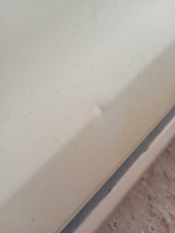
Detalhamento da Cobrança

Cliente | xxxx
Contrato: | xxxx

Placa: | SHQ3J89 |  | VALOR TOTAL
Modelo: | TORO VOLCANO 2.0 16V TURBO DIE 4X4 4P C/AR - AUTOMÁTICO |  | R$420.00
Cor: | BRANCO POLAR

1 | Recuperação e pintura porta traseira direita | Valor | R$420.00

